2.QAR
세부항목내역서(QAR)

순위 | 자료명 (자료번호) | 관련 기술자료 구분코드 |  | 제안내용 |  | 제안필요성,타당성 | 영향을 미치는 사항 | 변경 사유 코드
 |  | 규격서번호 또는 도번 | 규격항목명 또는 좌표 | ~ 을 | ~ 으로 | 요약 | 요약
1 | 사격지휘체계 품질보증요구서 (QARA60147911) | QARA60147911 | 4.3.1.1 | 표 4 시험용 소프트웨어 목록 | 표 4 시험용 소프트웨어 목록 | o 내용명확화 : 최신 모의기 S/W 적용 | 영향없음 | T6
2 | 사격지휘체계 품질보증요구서 (QARA60147911) | QARA60147911 | 4.3.1.3.4.2 | - | 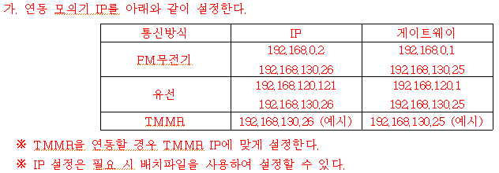 | o 내용명확화 : 연동 모의기 IP설정 절차 추가 | 영향없음 | T6
3 | 사격지휘체계 품질보증요구서 (QARA60147911) | QARA60147911 | 4.3.1.3.4.3 | 다.자동설정 영역에서 “자동응답(ACK/NAK)”를 선택한다. | 다. 자동설정 영역에서 “자동응답(ACK/NAK)”,“자동응답”,“전부 정상”을 선택한다. | o 내용명확화 : 구동제어모의기 설정 절차 명기 | 영향없음 | T6
4 | 사격지휘체계 품질보증요구서 (QARA60147911) | QARA60147911 | 4.3.1.3.4.3 | 라. 구동제어기 상태, 박격포 상태 영역에서 모든 항목을 선택한다. | 라. 메시지 영역에서 “박격포 상태 전송”,“선회/고각정보 전송”을 선택한다. | o 내용명확화 : 구동제어모의기 설정 절차 명기 | 영향없음 | T6
5 | 사격지휘체계 품질보증요구서 (QARA60147911) | QARA60147911 | 4.3.1.3.4.3 | - | 마. 방열/조준/탄이송/장전결과 영역에서 “탄 이송 초기위치”를 체크 해제한다. | o 내용명확화 : 구동제어모의기 설정 절차 명기 | 영향없음 | T6
6 | 사격지휘체계 품질보증요구서 (QARA60147911) | QARA60147911 | 4.3.1.3.4.3 | - | 바. 방열/조준 결과 영역에서 “완료”를 선택한다. | o 내용명확화 : 구동제어모의기 설정 절차 명기 | 영향없음 | T6
7 | 사격지휘체계 품질보증요구서 (QARA60147911) | QARA60147911 | 4.3.1.3.4.3 | - | 사. 격발 결과 영역에서 “정상”을 선택한다. | o 내용명확화 : 구동제어모의기 설정 절차 명기 | 영향없음 | T6
8 | 사격지휘체계 품질보증요구서 (QARA60147911) | QARA60147911 | 4.3.1.4.1 | - | 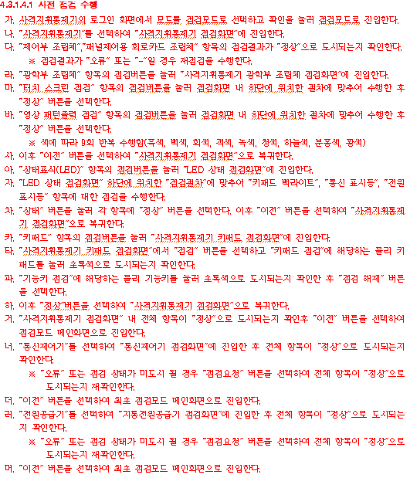 "4.3.1.4.1 사전 점검 수행" 절차 추가 | o 규격자료 문서 항목(장, 절) 추가 및 삭제 보완 : 점검모드 시험절차 추가 | 영향없음 | T3
9 | 사격지휘체계 품질보증요구서 (QARA60147911) | QARA60147911 | 4.3.1.4.2 | 마. 관측소 모의기에서 "K00.2 시스템 조정"을 선택한다. | 마. 연동 모의기(FO)에서 "K00.2 시스템 조정"을 선택한다. | o 내용명확화 : 연동 모의기(FO) 용어 일치화 | 영향없음 | T6
10 | 사격지휘체계 품질보증요구서 (QARA60147911) | QARA60147911 | 4.3.1.4.10 | 마. 4.3.1.4.8의 라.~처.까지 반복한다. | 마. 4.3.1.4.9의 라.~처.까지 반복한다. | o 시험절차·방법, 시험·검사장비 등 최신화 및 현실화 : 4.3.1.4.1 절차 추가로 인한 인용절차 내용수정 | 영향없음 | T2
11 | 사격지휘체계 품질보증요구서 (QARA60147911) | QARA60147911 | 4.3.1.4.11 | 마. 4.3.1.4.8의 라.~처.까지 반복한다. | 마. 4.3.1.4.9의 라.~처.까지 반복한다. | o 시험절차·방법, 시험·검사장비 등 최신화 및 현실화 : 4.3.1.4.1 절차 추가로 인한 인용절차 내용수정 | 영향없음 | T2
12 | 사격지휘체계 품질보증요구서 (QARA60147911) | QARA60147911 | 4.3.1.4.12 | 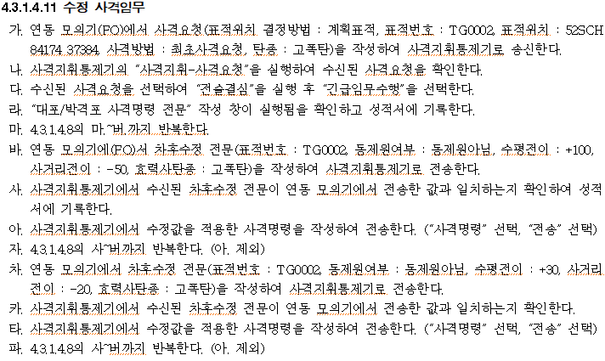 마. 4.3.1.4.8의 라.~처.까지 반복한다. 자. 4.3.1.4.8의 라.~처.까지 반복한다. 파. 4.3.1.4.8의 라.~처.까지 반복한다. 너. 4.3.1.4.8의 라.~처.까지 반복한다. | 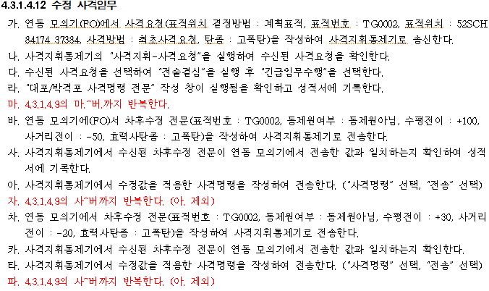 마. 4.3.1.4.9의 라.~처.까지 반복한다. 자. 4.3.1.4.9의 라.~처.까지 반복한다. 파. 4.3.1.4.9의 라.~처.까지 반복한다. 너. 4.3.1.4.9의 라.~처.까지 반복한다. | o 시험절차·방법, 시험·검사장비 등 최신화 및 현실화 : 4.3.1.4.1 절차 추가로 인한 인용절차 내용수정 | 영향없음 | T2
13 | 사격지휘체계 품질보증요구서 (QARA60147911) | QARA60147911 | 4.3.1.4.13 | 4.3.1.4.12 TMMR 연동 | 4.3.1.4.13 TMMR 연동 (운용모드) | o 내용명확화 : 기존 TMMR 운용모드 시험 절차명 명기 | 영향없음 | T6
14 | 사격지휘체계 품질보증요구서 (QARA60147911) | QARA60147911 | 4.3.1.4.13 | 가. 통신장비를 “TMMR”로 설정하고 4.3.1.3의 차, 4.3.1.4.1 ~ 4.3.1.4.8을 반복한다. | 가. 통신장비를 “TMMR”로 설정하고 4.3.1.3의 차, 4.3.1.4.2 ~ 4.3.1.4.9 절차를 반복한다. | o 시험절차·방법, 시험·검사장비 등 최신화 및 현실화 : 4.3.1.4.1 절차 추가로 인한 인용절차 내용수정 | 영향없음 | T2
15 | 사격지휘체계 품질보증요구서 (QARA60147911) | QARA60147911 | 4.3.1.4.14 | - | 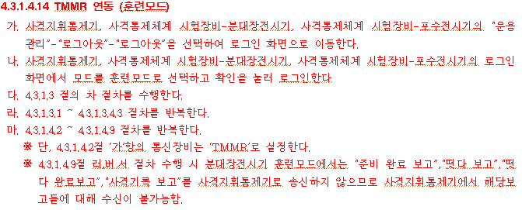 "4.3.1.4.14 TMMR 연동 (훈련모드) " 절차 추가 | o 규격자료 문서 항목(장, 절) 추가 및 삭제 보완 : 훈련모드 시험절차 추가 | 영향없음 | T3
16 | 사격지휘체계 품질보증요구서 (QARA60147911) | QARA60147911 | 4.3.1.4.15 | - | 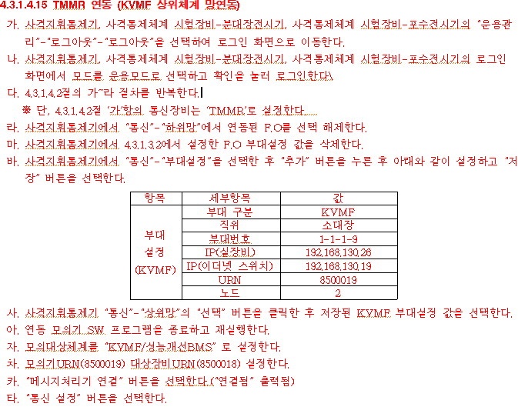 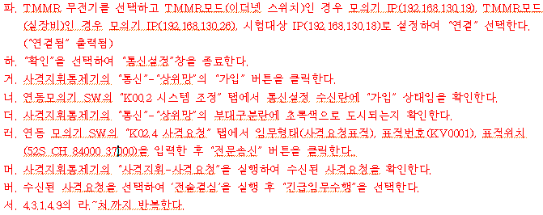 "4.3.1.4.15 TMMR 연동 (KVMF 상위체계 망연동) " 절차 추가 | o 규격자료 문서 항목(장, 절) 추가 및 삭제 보완 : KVMF 상위체계 연동 절차 추가 | 영향없음 | T3
17 | 사격지휘체계 품질보증요구서 (QARA60147911) | QARA60147911 | 4.3.1.4.16 | 가. 통신장비를 “유선”으로 설정하고 4.3.1.3의 차, 4.3.1.4.1 ~ 4.3.1.4.8을 반복한다. | 가. 통신장비를 “유선”으로 설정하고 4.3.1.3의 차, 4.3.1.4.2 ~ 4.3.1.4.9를 반복한다. | o 시험절차·방법, 시험·검사장비 등 최신화 및 현실화 : 4.3.1.4.1 절차 추가로 인한 인용절차 내용수정 | 영향없음 | T2

 |  |  |  |  |  |  | T2 | 5
 |  |  |  |  |  |  | T3 | 3
 |  |  |  |  |  |  | T6 | 9
 |  |  |  |  |  |  | TOTAL | 17

